Use_Case
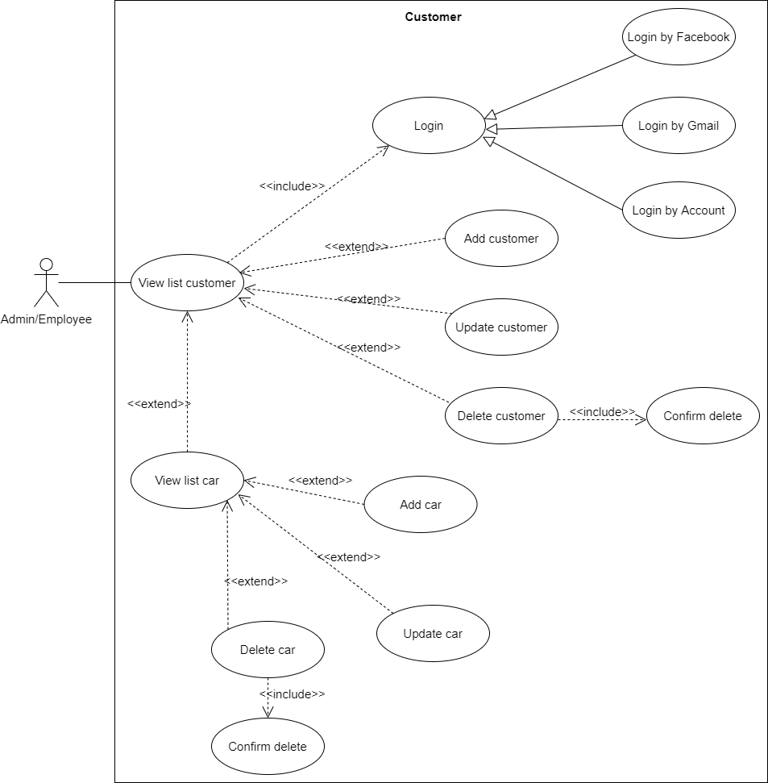
6.3.1.4 Màn hình sửa thông tin khách hàng
6.3.1.2 Màn hình xóa khách hàng

Class_Diagram
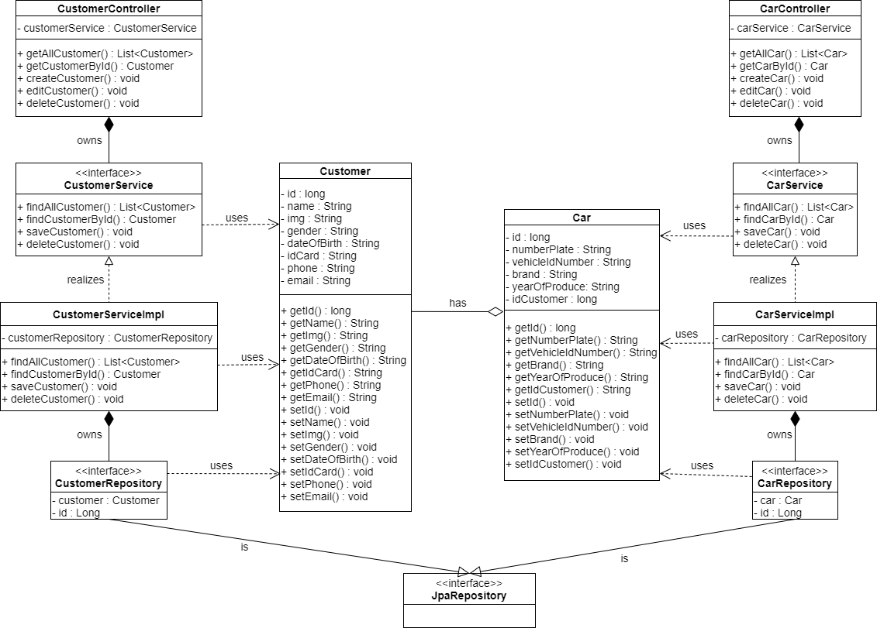
6.3.1.4 Màn hình sửa thông tin khách hàng
6.3.1.2 Màn hình xóa khách hàng

Sequence_Diagram
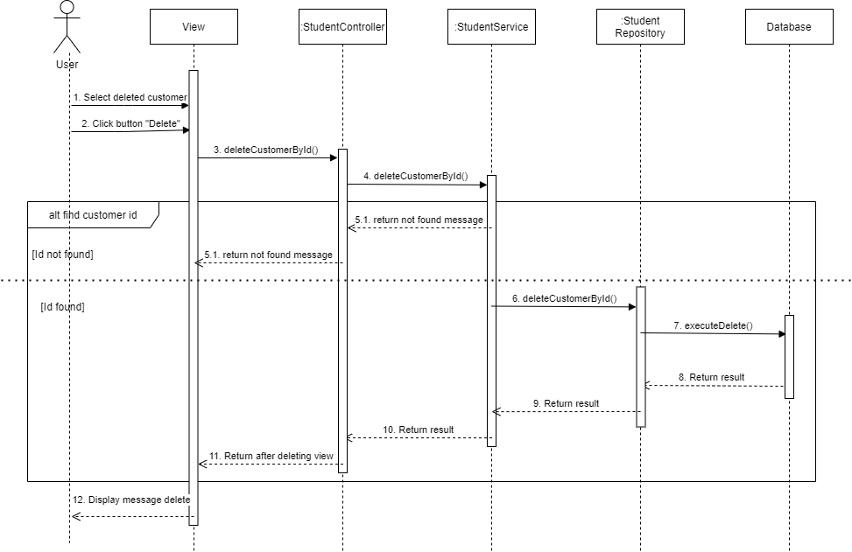
6.3.1.4 Màn hình sửa thông tin khách hàng

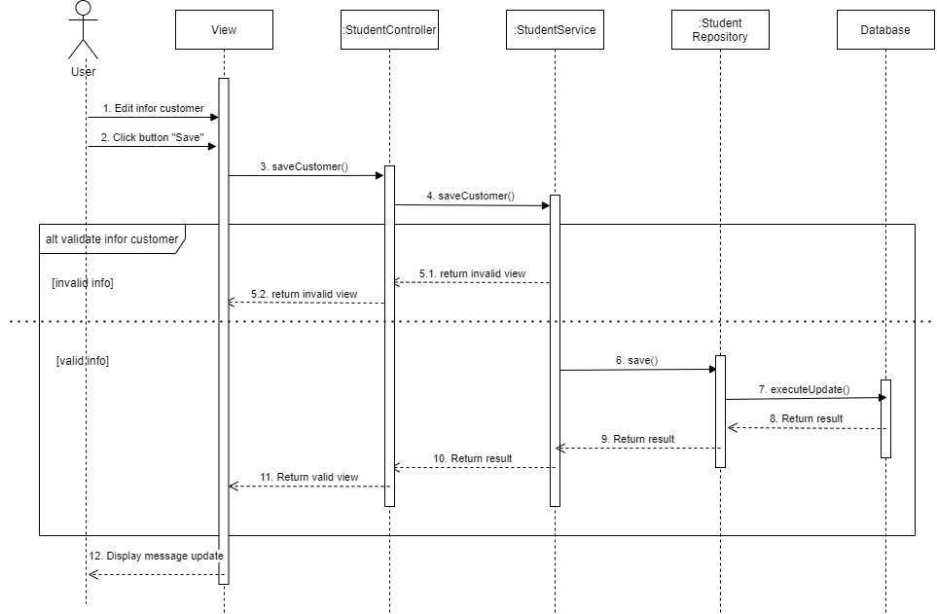

6.3.1.2 Màn hình xóa khách hàng

